상품제안서
geo클린 쿨 멀티스카프 | 상품코드: F16725

 |  |  |  |  |  |  | 02-412-0044 | www.easy1.co.kr
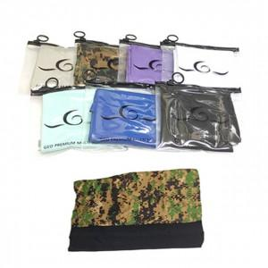

【상세/제작정보】 | ★컬러인쇄는 별도 문의 바랍니다.

【인쇄/포장옵션】 | 실크 / 지퍼백

【공급단가】 | 수량 | 200~ | 500~ | 1,000~ | 3,000~ | 5,000~
*VAT별도 | 단가 | 1,890원 | 1,820원 | 1,750원 | 1,680원 | 1,630원

【상품 URL】 | https://dev.easy1.co.kr:443/src/goods_detail.php?gdno=16725

